Clubes
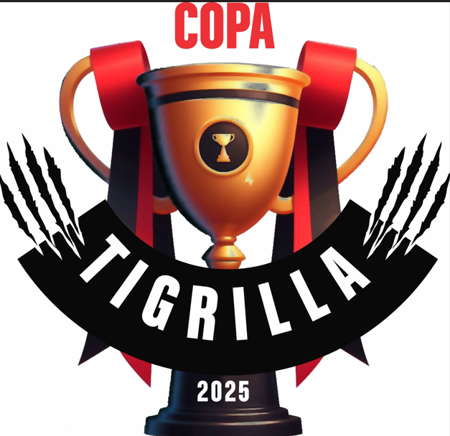
COPA TIGRILLA

 |  | Equipos

 | N° | EQUIPOS
 | 1 | Cachorros
 | 2 | Central Norte
 | 3 | Fénix
 | 4 | Grand Bourg
 | 5 | Jockey
 | 6 | Mitre
 | 7 | Municipalidad San Lorenzo
 | 8 | Pinares
 | 9 | Popeye
 | 10 | SICC
 | 11 | Suri
 | 12 | Universitario Rugby Club
 | 13 | Tigres RC

